2019_08_data
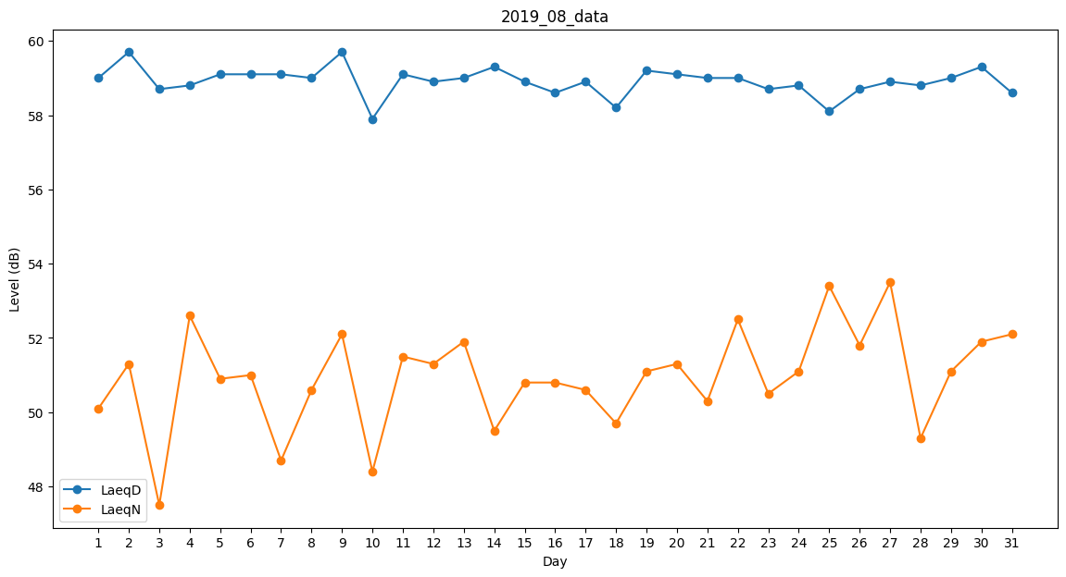
Day | LaeqD | LaeqN
1 | 59 | 50.1
2 | 59.7 | 51.3
3 | 58.7 | 47.5
4 | 58.8 | 52.6
5 | 59.1 | 50.9
6 | 59.1 | 51
7 | 59.1 | 48.7
8 | 59 | 50.6
9 | 59.7 | 52.1
10 | 57.9 | 48.4
11 | 59.1 | 51.5
12 | 58.9 | 51.3
13 | 59 | 51.9
14 | 59.3 | 49.5
15 | 58.9 | 50.8
16 | 58.6 | 50.8
17 | 58.9 | 50.6
18 | 58.2 | 49.7
19 | 59.2 | 51.1
20 | 59.1 | 51.3
21 | 59 | 50.3
22 | 59 | 52.5
23 | 58.7 | 50.5
24 | 58.8 | 51.1
25 | 58.1 | 53.4
26 | 58.7 | 51.8
27 | 58.9 | 53.5
28 | 58.8 | 49.3
29 | 59 | 51.1
30 | 59.3 | 51.9
31 | 58.6 | 52.1

